상품제안서
테팔_무선청소기 듀얼 포스 2 in 1 TY6751KO | 상품코드: F29642

 |  |  |  |  |  |  | 02-412-0044 | www.easy1.co.kr
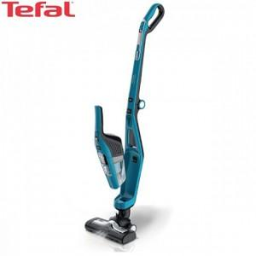

【상세/제작정보】

【인쇄/포장옵션】 | / 포장불가능

【공급단가】 | 수량 | 2~ | 10~ | 30~ | 50~ | 100~
*VAT별도 | 단가 | 230,100원 | 226,560원 | 221,250원 | 212,400원 | 203,550원

【상품 URL】 | http://www.easy1.co.kr/src/goods_detail.php?gdno=29642

